Retornos Esperados
 | ⚙️ Versión derivada: input línea 13 actualizado con modelo Mercantil v0.3.0 (-9.6 bps). Ver sugerencia_input_mercantil_v0.3.0.md.
 | Revisión de Retornos Esperados:
 | La Fed no subiría tasas en 2026 (vs WIRP que descuenta casi una subida en diciembre 2026). Esto es consistente con múltiplos de stocks sin cambios.
 | Spreads estables. Sin espacio a compresión.
 | Si se desacelera la economía y se abren lo spreads, la expectativa de tasas de interés caería, compensando pérdidas por spreads.

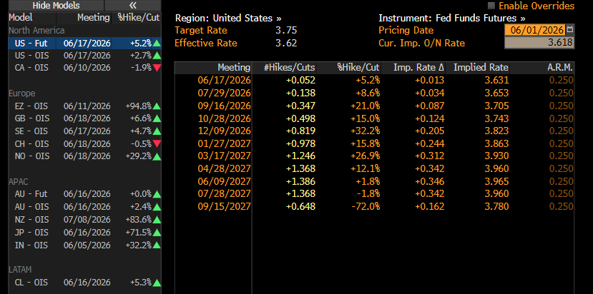
 | 1. Metodología de cálculo:
 | 1.1. Expected Return RF: carry o yield actual + variaciones de tasas (en comparación con WIRP)
 | Ajuste anual (meses)
 | Delta tasas hoy (WIRP) | -
 | Delta tasas cierre 2026 (WIRP) | 0.20%
 | Promedio delta tasas 2026 (WIRP)
Variación tasas 2H 2026 (delta vs WIRP) |  | -0.0956% | ← Calculado por modelo Mercantil v0.3.0

 | 1.2. Expected Return RV: dividend yield + earnings growth + variación de múltiplos
 | ACWI - Dividend Yield
 | ACWI - Earnings Growth | 10%
 | ACWI - Delta de Múltiplos | 0% |  | (Cambiaría con expectativas de tasas)

 | 2. Resultados
 | Asset Class | ETF de referencia |  | ETF Yield BBG | Yield según spreads | Comentarios | Yield Actual | Duración | Componente 1: Carry / Dvd Yield | Componente 2: P&L Capital / Earnings Growth | Componente 3: Delta Múltiplos | Retorno Esperado JUN-DIC | Retorno Esperado ANUALIZADO | Allocation | Resultado JUN-DIC
 |  |  |  |  |  | Promedio esperado 2026 |  |  |  |  | - |  |  | 5%
 |  | IGLA LN Equity |  | 3.85% |  |  |  |  |  |  | - |  |  | 45%
 |  | GHYG US Equity |  |  |  | 260 bps de spread vs T-Notes |  |  |  |  | - |  |  | 20%
 |  | LQD US Equity |  |  |  | 70 bps de spread vs T-Notes |  |  |  |  | - |  |  | 10%
 | EM Bonds | EMB US Equity |  |  |  | 170 bps de spread vs T-Notes |  |  |  |  | - |  |  | 10%
 |  | ACWI US Equity |  |  |  | Dvd yield |  | - |  |  | 0.00% |  |  | 10%

 |  |  |  |  | Hacer escenarios

 |  |  |  |  | Retornos condicionados en todos

